Index Qs (H) Factor Analysis
PC I (H)
Correlation Matrix |  | Group A |  | Group A1 |  | Group B | Group C |  |  | KMO and Bartlett's Test
 |  | I1W | I2W | I4W | I5W | I3W | I6W | I7W |  | Kaiser-Meyer-Olkin Measure of Sampling Adequacy. |  | 0.888
Correlation | I1W | 1.000 | 0.919 | 0.839 | 0.737 | 0.612 | 0.769 | 0.694 |  | Bartlett's Test of Sphericity | Approx. Chi-Square | 1119.648
 | I2W | 0.919 | 1.000 | 0.823 | 0.743 | 0.545 | 0.746 | 0.646 |  |  | df | 21
 | I3W | 0.612 | 0.545 | 0.775 | 0.729 | 1.000 | 0.689 | 0.709 |  |  | Sig. | 0.000
 | I4W | 0.839 | 0.823 | 1.000 | 0.827 | 0.775 | 0.751 | 0.739
 | I5W | 0.737 | 0.743 | 0.827 | 1.000 | 0.729 | 0.772 | 0.727
 | I6W | 0.769 | 0.746 | 0.751 | 0.772 | 0.689 | 1.000 | 0.800
 | I7W | 0.694 | 0.646 | 0.739 | 0.727 | 0.709 | 0.800 | 1.000

Descriptive Statistics |  |  |  |  | Total Variance Explained
 | Mean | Std. Deviation | Analysis N |  | Component | Initial Eigenvalues |  |  | Extraction Sums of Squared Loadings
I1W | 6.150 | 3.725 | 146 |  |  | Total | % of Variance | Cumulative % | Total | % of Variance | Cumulative %
I2W | 6.762 | 3.861 | 146 |  | 1 | 5.463 | 78.044 | 78.044 | 5.463 | 78.044 | 78.044
I3W | 4.879 | 3.506 | 146 |  | 2 | 0.587 | 8.387 | 86.431
I4W | 5.223 | 3.138 | 146 |  | 3 | 0.351 | 5.021 | 91.453
I5W | 4.824 | 3.349 | 146 |  | 4 | 0.233 | 3.329 | 94.782
I6W | 5.410 | 3.823 | 146 |  | 5 | 0.189 | 2.698 | 97.480
I7W | 4.326 | 3.263 | 146 |  | 6 | 0.104 | 1.492 | 98.972
 |  |  |  |  | 7 | 0.072 | 1.028 | 100.000
 | Component Matrixa |  |  |  | Extraction Method: Principal Component Analysis.
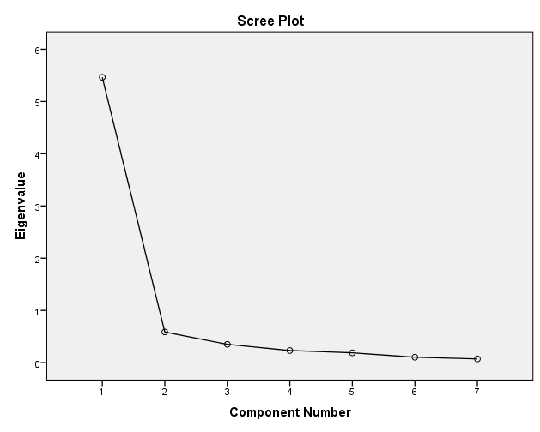
 |  | Component |  |  | Communalities
 |  | 1 |  |  |  | Initial | Extraction
 | I4W | 0.932 |  |  | I1W | 1.000 | 0.817
 | I1W | 0.904 |  |  | I2W | 1.000 | 0.775
 | I5W | 0.896 |  |  | I3W | 1.000 | 0.663
 | I6W | 0.894 |  |  | I4W | 1.000 | 0.869
 | I2W | 0.880 |  |  | I5W | 1.000 | 0.803
 | I7W | 0.858 |  |  | I6W | 1.000 | 0.800
 | I3W | 0.814 |  |  | I7W | 1.000 | 0.737
 | Extraction Method: Principal Component Analysis. |  |  |  | Extraction Method: Principal Component Analysis.
 | a. 1 components extracted.

Group A Model
Descriptive Statistics
 | Mean | Std. Deviation | N
I1W | 6.008 | 4.012 | 86
D26W | 6.280 | 4.145 | 86
D10W | 5.692 | 3.938 | 86

Coefficientsa
Model |  | Unstandardized Coefficients |  | Standardized Coefficients | t | Sig. | 95.0% Confidence Interval for B
 |  | B | Std. Error | Beta |  |  | Lower Bound | Upper Bound
1 | (Constant) | 0.609 | 0.360 |  | 1.693 | 0.094 | -0.106 | 1.325
 | D26W | 0.309 | 0.108 | 0.319 | 2.871 | 0.005 | 0.095 | 0.523
 | D10W | 0.607 | 0.113 | 0.596 | 5.357 | 0.000 | 0.382 | 0.833
a. Dependent Variable: I1W

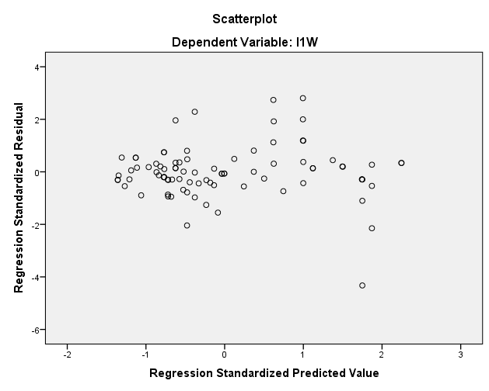
ANOVAa
Model |  | Sum of Squares | df | Mean Square | F | Sig.
1 | Regression | 1093.144 | 2 | 546.572 | 164.897 | .000b
 | Residual | 275.115 | 83 | 3.315
 | Total | 1368.259 | 85
a. Dependent Variable: I1W
b. Predictors: (Constant), D10W, D26W

Model Summaryb
Model | R | R Square | Adjusted R Square | Std. Error of the Estimate | Durbin-Watson
1 | .894a | 0.799 | 0.794 | 1.82061 | 2.058
a. Predictors: (Constant), D10W, D26W
b. Dependent Variable: I1W

Descriptive Statistics
 | Mean | Std. Deviation | N
I2W | 6.42214 | 4.00428 | 86
D26W | 6.27973 | 4.14464 | 86
D10W | 5.69228 | 3.93821 | 86

Coefficientsa
Model |  | Unstandardized Coefficients |  | Standardized Coefficients | t | Sig. | 95.0% Confidence Interval for B
 |  | B | Std. Error | Beta |  |  | Lower Bound | Upper Bound
1 | (Constant) | 1.002 | 0.338 |  | 2.967 | 0.004 | 0.330 | 1.674
 | D26W | 0.228 | 0.101 | 0.236 | 2.254 | 0.027 | 0.027 | 0.429
 | D10W | 0.701 | 0.106 | 0.689 | 6.587 | 0.000 | 0.489 | 0.912
a. Dependent Variable: I2W

ANOVAa
Model |  | Sum of Squares | df | Mean Square | F | Sig.
1 | Regression | 1120.604 | 2 | 560.302 | 191.928 | .000b
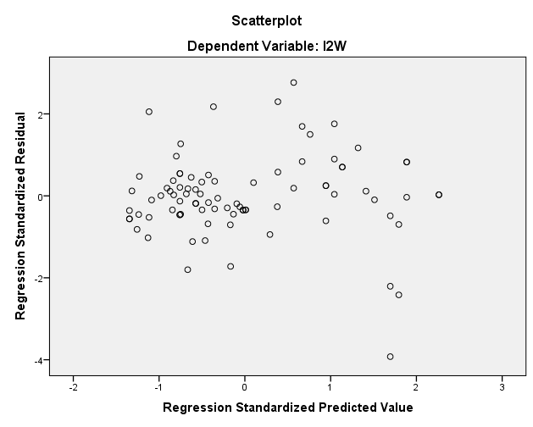
 | Residual | 242.305 | 83 | 2.919
 | Total | 1362.909 | 85
a. Dependent Variable: I2W
b. Predictors: (Constant), D10W, D26W

Model Summaryb
Model | R | R Square | Adjusted R Square | Std. Error of the Estimate | Durbin-Watson
1 | .907a | 0.822 | 0.818 | 1.7086 | 1.938
a. Predictors: (Constant), D10W, D26W
b. Dependent Variable: I2W

Descriptive Statistics
 | Mean | Std. Deviation | N
I4W | 4.953 | 3.575 | 86
D10W | 5.692 | 3.938 | 86
D26W | 6.280 | 4.145 | 86

Coefficientsa
Model |  | Unstandardized Coefficients |  | Standardized Coefficients | t | Sig. | 95.0% Confidence Interval for B
 |  | B | Std. Error | Beta |  |  | Lower Bound | Upper Bound
1 | (Constant) | 0.478 | 0.398 |  | 1.202 | 0.233 | -0.313 | 1.269
 | D10W | 0.498 | 0.125 | 0.549 | 3.977 | 0.000 | 0.249 | 0.747
 | D26W | 0.261 | 0.119 | 0.303 | 2.193 | 0.031 | 0.024 | 0.498
a. Dependent Variable: I4W

ANOVAa
Model |  | Sum of Squares | df | Mean Square | F | Sig.
1 | Regression | 750.211 | 2 | 375.105 | 92.696 | .000b
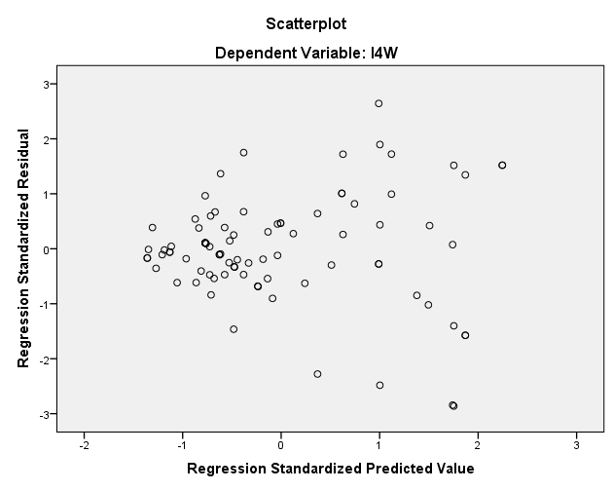
 | Residual | 335.868 | 83 | 4.047
 | Total | 1086.079 | 85
a. Dependent Variable: I4W
b. Predictors: (Constant), D26W, D10W

Model Summaryb
Model | R | R Square | Adjusted R Square | Std. Error of the Estimate | Durbin-Watson
1 | .831a | 0.691 | 0.683 | 2.012 | 1.920
a. Predictors: (Constant), D26W, D10W
b. Dependent Variable: I4W

Descriptive Statistics
 | Mean | Std. Deviation | N
I5W | 4.769 | 3.674 | 86
D10W | 5.692 | 3.938 | 86
D26W | 6.280 | 4.145 | 86

Coefficientsa
Model |  | Unstandardized Coefficients |  | Standardized Coefficients | t | Sig. | 95.0% Confidence Interval for B
 |  | B | Std. Error | Beta |  |  | Lower Bound | Upper Bound
1 | (Constant) | 0.092 | 0.394 |  | 0.235 | 0.815 | -0.690 | 0.875
 | D10W | 0.515 | 0.124 | 0.552 | 4.156 | 0.000 | 0.269 | 0.762
 | D26W | 0.278 | 0.118 | 0.313 | 2.357 | 0.021 | 0.043 | 0.512
a. Dependent Variable: I5W

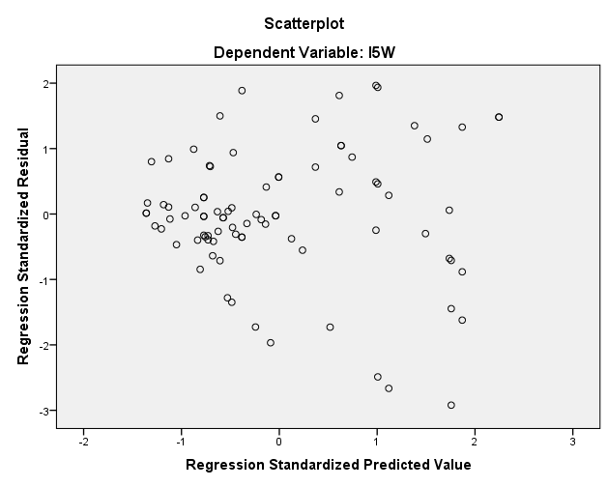
ANOVAa
Model |  | Sum of Squares | df | Mean Square | F | Sig.
1 | Regression | 818.537 | 2 | 409.269 | 103.263 | .000b
 | Residual | 328.959 | 83 | 3.963
 | Total | 1147.496 | 85
a. Dependent Variable: I5W
b. Predictors: (Constant), D26W, D10W

Model Summaryb
Model | R | R Square | Adjusted R Square | Std. Error of the Estimate | Durbin-Watson
1 | .845a | 0.713 | 0.706 | 1.991 | 1.843
a. Predictors: (Constant), D26W, D10W
b. Dependent Variable: I5W

Group B Model
Descriptive Statistics
 | Mean | Std. Deviation | N
I3W | 6.1204 | 4.3129 | 70
D6W | 5.8921 | 3.7496 | 70
D3W | 6.3591 | 4.1401 | 70
D5W | 6.0386 | 4.1871 | 70

Coefficientsa
Model |  | Unstandardized Coefficients |  | Standardized Coefficients | t | Sig. | 95.0% Confidence Interval for B
 |  | B | Std. Error | Beta |  |  | Lower Bound | Upper Bound
1 | (Constant) | 0.013 | 0.534 |  | 0.025 | 0.981 | -1.054 | 1.080
 | D6W | 0.920 | 0.202 | 0.800 | 4.547 | 0.000 | 0.516 | 1.324
 | D3W | 0.638 | 0.189 | 0.612 | 3.369 | 0.001 | 0.260 | 1.016
 | D5W | -0.558 | 0.255 | -0.542 | -2.186 | 0.032 | -1.069 | -0.048
a. Dependent Variable: I3W

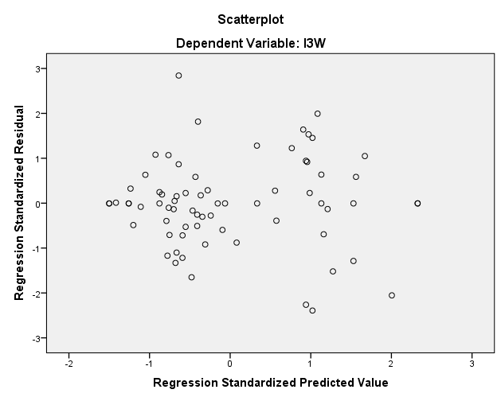
ANOVAa
Model |  | Sum of Squares | df | Mean Square | F | Sig.
1 | Regression | 937.428 | 3 | 312.476 | 59.594 | .000b
 | Residual | 346.066 | 66 | 5.243
 | Total | 1283.494 | 69
a. Dependent Variable: I3W
b. Predictors: (Constant), D5W, D6W, D3W

Model Summaryb
Model | R | R Square | Adjusted R Square | Std. Error of the Estimate | Durbin-Watson
1 | .855a | 0.730 | 0.718 | 2.290 | 1.660
a. Predictors: (Constant), D5W, D6W, D3W
b. Dependent Variable: I3W

Group C Model
Descriptive Statistics
 | Mean | Std. Deviation | N
I6W | 6.994 | 4.227 | 62
D15W | 7.656 | 4.579 | 62
D22W | 6.355 | 4.162 | 62

Coefficientsa
Model |  | Unstandardized Coefficients |  | Standardized Coefficients | t | Sig. | 95.0% Confidence Interval for B
 |  | B | Std. Error | Beta |  |  | Lower Bound | Upper Bound
1 | (Constant) | 0.636 | 0.479 |  | 1.327 | 0.190 | -0.323 | 1.595
 | D15W | 0.621 | 0.104 | 0.673 | 5.949 | 0.000 | 0.412 | 0.830
 | D22W | 0.252 | 0.115 | 0.248 | 2.192 | 0.032 | 0.022 | 0.482
a. Dependent Variable: I6W
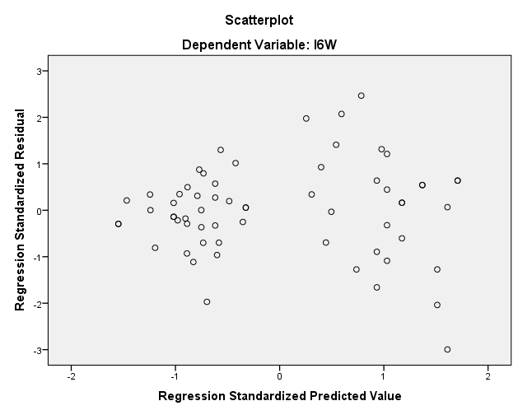
ANOVAa
Model |  | Sum of Squares | df | Mean Square | F | Sig.
1 | Regression | 872.934 | 2 | 436.467 | 118.784 | .000b
 | Residual | 216.792 | 59 | 3.674
 | Total | 1089.726 | 61
a. Dependent Variable: I6W
b. Predictors: (Constant), D22W, D15W

Model Summaryb
Model | R | R Square | Adjusted R Square | Std. Error of the Estimate | Durbin-Watson
1 | .895a | 0.801 | 0.794 | 1.917 | 2.047
a. Predictors: (Constant), D22W, D15W
b. Dependent Variable: I6W

Descriptive Statistics
 | Mean | Std. Deviation | N
I7W | 6.131 | 4.192 | 62
D15W | 7.656 | 4.579 | 62
D22W | 6.355 | 4.162 | 62

Coefficientsa
Model |  | Unstandardized Coefficients |  | Standardized Coefficients | t | Sig. | 95.0% Confidence Interval for B
 |  | B | Std. Error | Beta |  |  | Lower Bound | Upper Bound
1 | (Constant) | 0.568 | 0.649 |  | 0.875 | 0.385 | -0.731 | 1.868
 | D15W | 0.466 | 0.142 | 0.509 | 3.291 | 0.002 | 0.183 | 0.749
 | D22W | 0.314 | 0.156 | 0.312 | 2.018 | 0.048 | 0.003 | 0.626
a. Dependent Variable: I7W
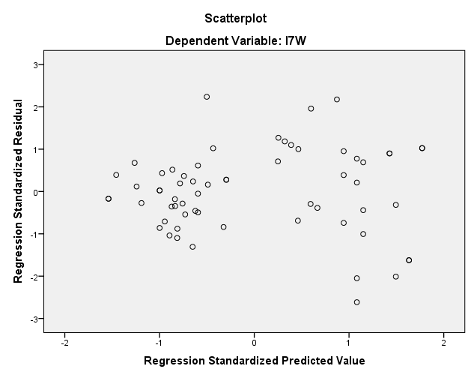
ANOVAa
Model |  | Sum of Squares | df | Mean Square | F | Sig.
1 | Regression | 673.630 | 2 | 336.815 | 49.919 | .000b
 | Residual | 398.085 | 59 | 6.747
 | Total | 1071.715 | 61
a. Dependent Variable: I7W
b. Predictors: (Constant), D22W, D15W

Model Summaryb
Model | R | R Square | Adjusted R Square | Std. Error of the Estimate | Durbin-Watson
1 | .793a | 0.629 | 0.616 | 2.598 | 1.572
a. Predictors: (Constant), D22W, D15W
b. Dependent Variable: I7W

